法令 제89조 시가의 범위 등
[ 법인세 분야 ]

질의1)의 경우
법인이 특수관계인(주주 갑)에게 시가(질의의경우 2백만원원)보다 고가(질의2000만원)로 임차하여 동 임차료를 지급하는 경우
시가와의 차액에 대하여는 법인세법 제52조의 규정에 따라 부당행위계산 부인 규정을 적용하여 익금불산입하고 동 금액에 대하여는

귀속자(질의의 경우 주주인 갑)가 같은 법 시행령 제106조 제1항 제1호 다목의 규정에 따라 임대사업자로서 사업소득을 구성하여 소득세가 과세되는 경우에는 기타사외유출로 소득처분하는 것입니다.

법인세법 제52조 [ 부당행위계산의 부인 ]

① 납세지 관할 세무서장 또는 관할지방국세청장은 내국법인의 행위 또는 소득금액의 계산이 특수관계인과의 거래로 인하여 그 법인의 소득에 대한 조세의 부담을 부당하게 감소시킨 것으로 인정되는 경우(법인세법시행령 제88조 [ 부당행위계산의 유형 등 ])에는
 | 그 법인의 행위 또는 소득금액의 계산(이하 "부당행위계산"이라 한다)과 관계없이 그 법인의 각 사업연도의 소득금액을 계산한다.(2018.12.24 개정)

② 제1항을 적용할 때에는 건전한 사회 통념 및 상거래 관행과 특수관계인이 아닌 자 간의 정상적인 거래에서 적용되거나 적용될 것으로 판단되는 가격(요율ㆍ이자율ㆍ임대료 및 교환 비율과 그 밖에 이에 준하는 것을 포함하며, 이하 "시가"라 한다)을 기준으로 한다.(2018.12.24 개정)

③ 내국법인은 대통령령(법인세법시행령 제90조 [특수관계인간 거래명세서의 제출 ])으로 정하는 바에 따라 각 사업연도에 특수관계인과 거래한 내용에 관한 명세서를 납세지 관할 세무서장에게 제출하여야 한다.(2018.12.24 개정)

④ 제1항부터 제3항까지의 규정을 적용할 때 부당행위계산의 유형 및 시가의 산정 등에 필요한 사항은 대통령령(법인세법시행령 제88조 [부당행위계산의 유형 등],법인세법시행령 제89조 [시가의 범위 등])으로 정한다.(2018.12.24 개정)

법인세법시행령 제89조 [ 시가의 범위 등 ]

 | ① 법 제52조[ 부당행위계산의 부인 ] 제2항을 적용할 때 해당 거래와 유사한 상황에서
 |  | 해당 법인이 특수관계인 외의 불특정다수인과 계속적으로 거래한 가격 또는 특수관계인이 아닌 제3자간에 일반적으로 거래된 가격이 있는 경우에는 그 가격
 |  | (주권상장법인이 발행한 주식을 한국거래소에서 거래한 경우 해당 주식의 시가는 그 거래일의 한국거래소 최종시세가액)에 따른다.(2012.02.02 개정)

 | ② 법 제52조[부당행위계산의 부인] 제2항을 적용할 때 시가가 불분명한 경우에는 다음 각 호를 차례로 적용하여 계산한 금액에 따른다.(2016.02.12 개정)

 |  | 1. 「감정평가 및 감정평가사에 관한 법률」에 따른 감정평가업자가 감정한 가액이 있는 경우 그 가액(감정한 가액이 2 이상인 경우에는 그 감정한 가액의 평균액). 다만, 주식등은 제외한다.(2019.02.12 단서개정)

 |  | 2. 「상속세 및 증여세법」 제38조[합병에 따른 이익의 증여]ㆍ제39조[증자에 따른 이익의 증여]ㆍ제39조의2[감자에 따른 이익의 증여] ㆍ제39조의3[현물출자에 따른 이익의 증여],
 |  |  | 제61조부터 제66조까지의 규정 및 「조세특례제한법」 제101조 [ 중소기업 최대주주 등의 주식 할증평가 적용특례(2019.12.31 삭제) ]를 준용하여 평가한 가액.

 |  |  | 상속세및증여세법
 |  |  | 1 | 상속세및증여세법 제61조 [ 부동산 등의 평가 ] |  |  | ★ 개별건물의 특성에 따른 조정률
 |  |  | 2 | 상속세및증여세법 제62조 [ 선박 등 그 밖의 유형재산의 평가(2010.01.01 제목개정) ]
 |  |  | 3 | 상속세및증여세법 제63조 [ 유가증권 등의 평가 ]
 |  |  | 4 | 상속세및증여세법 제64조 [ 무체재산권의 가액(2014.01.01 제목개정) ]
 |  |  | 5 | 상속세및증여세법 제65조 [ 그 밖의 조건부 권리 등의 평가(2010.01.01 제목개정) ]
 |  |  | 6 | 상속세및증여세법 제66조 [ 저당권 등이 설정된 재산 평가의 특례(2010.01.01 제목개정) ]

 |  |  | 이 경우 「상속세 및 증여세법」 제63조[유가증권 등의 평가] 제1항 제1호 나목 및 같은 법 시행령 제54조[비상장주식등의 평가]에 따라 비상장주식을 평가함에 있어
 |  |  | 해당 비상장주식을 발행한 법인이 보유한 주식(주권상장법인이 발행한 주식으로 한정한다)의 평가금액은 평가기준일의 한국거래소 최종시세가액으로 하며,
 |  |  | 「상속세 및 증여세법」 제63조[유가증권 등의 평가] 제2항 제1호ㆍ제2호 및 같은 법 시행령 제57조[기업공개준비중인 주식 등의 평가 등] 제1항ㆍ제2항을 준용할 때
 |  |  | "직전 6개월(증여세가 부과되는 주식등의 경우에는 3개월로 한다)"은 각각 "직전 6개월"로 본다.(2017.02.03 후단개정)

 | ③ 제88조[부당행위계산의 유형 등] 제1항 제6호 및 제7호에 따른 금전의 대여 또는 차용의 경우에는 제1항 및 제2항에도 불구하고
 |  | 기획재정부령(법인세법시행규칙 제43조 [가중평균차입이자율의 계산방법 등])으로 정하는 가중평균차입이자율(이하 “가중평균차입이자율”이라 한다)을 시가로 한다.
 |  | 다만, 다음 각 호의 경우에는 해당 각 호의 구분에 따라 기획재정부령(법인세법시행규칙 제43조 [가중평균차입이자율의 계산방법 등])으로 정하는 당좌대출이자율(이하 “당좌대출이자율”이라 한다)을 시가로 한다.(2010.12.30 개정)

 |  | 1. 가중평균차입이자율의 적용이 불가능한 경우로서 기획재정부령으로 정하는 사유가 있는 경우: 해당 대여금 또는 차입금에 한정하여 당좌대출이자율을 시가로 한다.(2014.02.21 개정)

 |  | 1의2. 대여기간이 5년을 초과하는 대여금이 있는 경우 등 기획재정부령(법인세법시행규칙 제43조 [가중평균차입이자율의 계산방법 등])으로 정하는 경우: 해당 대여금 또는 차입금에 한정하여 당좌대출이자율을 시가로 한다.(2012.02.02 신설)

 |  | 2. 해당 법인이 법 제60조[과세표준 등의 신고]에 따른 신고와 함께 기획재정부령(법인세법시행규칙 제43조 [가중평균차입이자율의 계산방법 등])으로 정하는 바에 따라
 |  |  | 당좌대출이자율을 시가로 선택하는 경우: 당좌대출이자율을 시가로 하여 선택한 사업연도와 이후 2개 사업연도는 당좌대출이자율을 시가로 한다.(2010.12.30 개정)

 | ④ 제88조[부당행위계산의 유형 등] 제1항 제6호(저가임대) 및 제7호(고가임차)의 규정에 의한 자산(금전을 제외한다) 또는 용역의 제공에 있어서
 |  | 제1항 및 제2항의 규정을 적용할 수 없는 경우에는 다음 각호의 규정에 의하여 계산한 금액을 시가로 한다.(1998.12.31 개정)

 |  | 1. 유형 또는 무형의 자산을 제공하거나 제공받는 경우에는 당해 자산 시가의 100분의 50에 상당하는 금액에서 그 자산의 제공과 관련하여 받은 전세금 또는 보증금을 차감한 금액에 정기예금이자율을 곱하여 산출한 금액(2000.12.29 개정)

 |  | 2. 건설 기타 용역을 제공하거나 제공받는 경우에는 당해 용역의 제공에 소요된 금액(직접비 및 간접비를 포함하며, 이하 이 호에서 "원가"라 한다)과
 |  |  | 원가에 당해 사업연도 중 특수관계인 외의 자에게 제공한 유사한 용역제공거래에 있어서의 수익률(기업회계기준에 의하여 계산한 매출액에서 원가를 차감한 금액을 원가로 나눈 율을 말한다)을 곱하여 계산한 금액을 합한 금액(2012.02.02 개정)

 | ⑤ 제88조의 규정에 의한 부당행위계산에 해당하는 경우에는 법 제52조 제1항의 규정에 의하여 제1항 내지 제4항의 규정에 의한 시가와의 차액 등을 익금에 산입하여 당해 법인의 각 사업연도의 소득금액을 계산한다.
 |  | 다만, 기획재정부령(법인세법시행규칙 제44조 [인정이자 계산의 특례])이 정하는 금전의 대여에 대하여는 이를 적용하지 아니한다.(2008.02.29 직제개정)

* 관련 집행기준 : 52-89-2 [ 금전 외의 자산·용역의 제공에 대한 시가결정 ] |  |  |  |  |  |  |  |  | 법인세법시행규칙 제6조 [ 정기예금이자율 ]

 | 금전 이외의 자산 또는 용역의 제공에 있어서 집행기준 52-89-1 제1항 및 제2항을 적용할 수 없는 경우에는 다음과 같이 계산한 금액을 시가로 한다. |  |  |  |  |  |  |  | 영 제11조 제1호 단서에서 "기획재정부령으로 정하는 이자율"이란 연간 1천분의 18을 말한다.(2020.03.13 개정)

 | ① 유형 또는 무형의 자산을 제공하거나 제공받는 경우 |  |  |  |  |  |  |  | 제6조 【정기예금이자율에 관한 경과조치】
 |  |  |  |  |  |  |  |  | 2020년 1월 1일 전에 개시한 사업연도분에 대해서는 제6조의 개정규정에도 불구하고 종전의 규정에 따른다.
 |  | (해당 자산 시가의 50% - 그 자산의 제공으로 받은 전세금·보증금)×정기예금이자율*
 |  |  |  |  |  |  |  |  | ● 부동산임대보증금 등에 대한 수입금액 계산시 적용하는 이자율(법인세법)
 |  | * 정기예금이자율은 「법인세법 시행규칙」 제6조에 따른 정기예금이자율(1.8%)을 적용
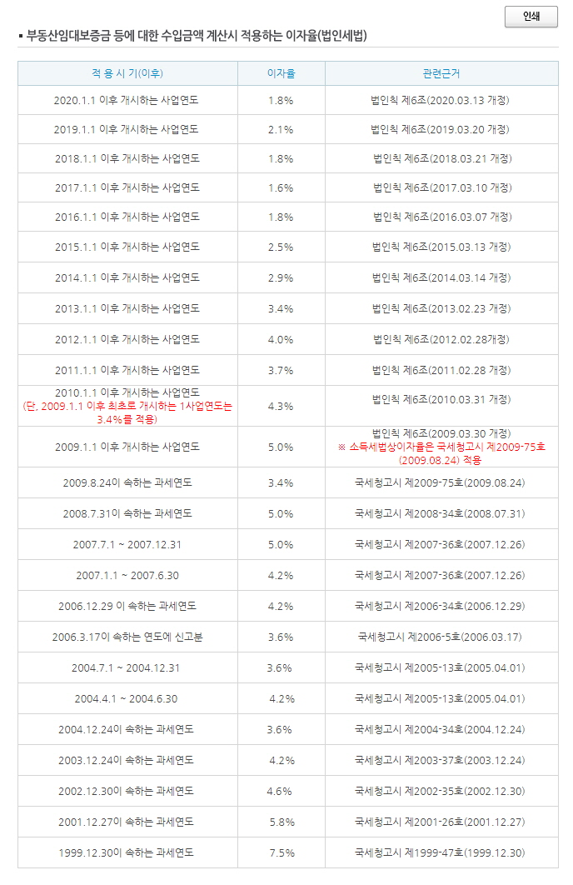
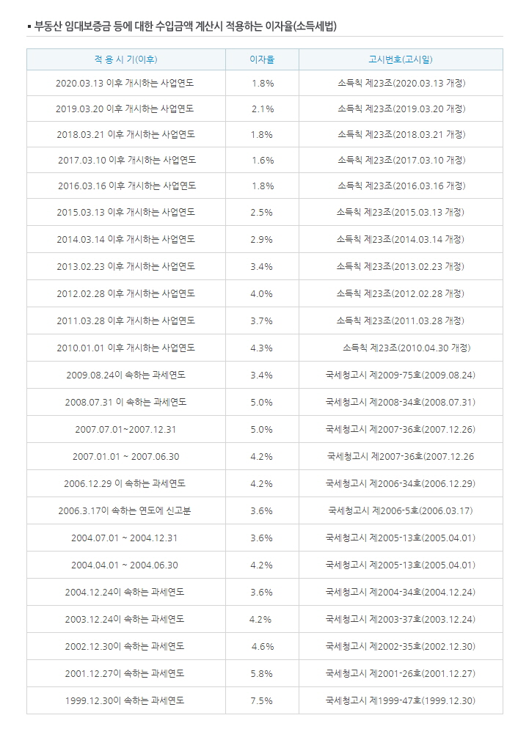
 | ② 건설 기타 용역을 제공하거나 제공받는 경우

 |  | 해당 용역의 제공에 소요된 금액(직접비·간접비 포함) × (1+수익률*)

 |  | * 수익률은 해당 사업연도 중 특수관계인 외의 자에게 제공한 유사한 용역제공거래에
 |  | 있어서의 수익률로서 기업회계기준에 의하여 계산한〔(매출액-원가)/원가〕를 말함
 |  |  |  |  |  |  |  | (2018.08.22 개정)

법인세법시행령 제88조 [ 부당행위계산의 유형 등 ]

 | ① 법 제52조 제1항에서 “조세의 부담을 부당하게 감소시킨 것으로 인정되는 경우”란 다음 각 호의 어느 하나에 해당하는 경우를 말한다.(2011.06.03 개정)

 |  | 1. 자산을 시가보다 높은 가액으로 매입 또는 현물출자받았거나 그 자산을 과대상각한 경우(1998.12.31 개정)

 |  | 2. 무수익 자산을 매입 또는 현물출자받았거나 그 자산에 대한 비용을 부담한 경우(1998.12.31 개정)

 |  | 3. 자산을 무상 또는 시가보다 낮은 가액으로 양도 또는 현물출자한 경우.
 |  |  | 다만, 제19조 제19호의2 각 목 외의 부분에 해당하는 주식매수선택권등의 행사 또는 지급에 따라 주식을 양도하는 경우는 제외한다.(2018.02.13 단서개정)

 |  | 3의2. 특수관계인인 법인 간 합병(분할합병을 포함한다)ㆍ분할에 있어서 불공정한 비율로 합병ㆍ분할하여 합병ㆍ분할에 따른 양도손익을 감소시킨 경우.
 |  |  | 다만, 「자본시장과 금융투자업에 관한 법률」 제165조의4에 따라 합병(분할합병을 포함한다)ㆍ분할하는 경우는 제외한다.(2012.02.02 개정)
 |  | 4. 불량자산을 차환하거나 불량채권을 양수한 경우(1998.12.31 개정)

 |  | 5. 출연금을 대신 부담한 경우(1998.12.31 개정)

 |  | 6. 금전, 그 밖의 자산 또는 용역을 무상 또는 시가보다 낮은 이율ㆍ요율이나 임대료로 대부하거나 제공한 경우. 다만, 다음 각 목의 어느 하나에 해당하는 경우는 제외한다.(2009.02.04 개정) |  |  |  |  |  |  |  | 저가임대

 |  |  | 가. 제19조 제19호의2 각 목 외의 부분에 해당하는 주식매수선택권등의 행사 또는 지급에 따라 금전을 제공하는 경우(2018.02.13 개정)
 |  |  | 나. 주주등이나 출연자가 아닌 임원(소액주주등인 임원을 포함한다) 및 직원에게 사택(기획재정부령으로 정하는 임차사택을 포함한다)을 제공하는 경우(2020.02.11 개정)

 |  | 7. 금전, 그 밖의 자산 또는 용역을 시가보다 높은 이율·요율이나 임차료로 차용하거나 제공받은 경우(2016.02.12 개정) |  |  |  |  |  |  |  | 고가임차

 |  | 7의2. 기획재정부령으로 정하는 파생상품에 근거한 권리를 행사하지 아니하거나 그 행사기간을 조정하는 등의 방법으로 이익을 분여하는 경우(2008.02.29 직제개정)

 |  | 8. 다음 각 목의 어느 하나에 해당하는 자본거래로 인하여 주주등(소액주주등은 제외한다. 이하 이 조에서 같다)인 법인이 특수관계인인 다른 주주 등에게 이익을 분여한 경우(2019.02.12 개정)

 |  |  | 가. 특수관계인인 법인간의 합병(분할합병을 포함한다)에 있어서 주식 등을 시가보다 높거나 낮게 평가하여 불공정한 비율로 합병한 경우.
 |  |  |  | 다만, 「자본시장과 금융투자업에 관한 법률」 제165조의4에 따라 합병(분할합병을 포함한다)하는 경우는 제외한다.(2012.02.02 개정)

 |  |  | 나. 법인의 자본(출자액을 포함한다)을 증가시키는 거래에 있어서 신주(전환사채ㆍ신주인수권부사채 또는 교환사채 등을 포함한다. 이하 이 목에서 같다)를
 |  |  |  | 배정·인수받을 수 있는 권리의 전부 또는 일부를 포기(그 포기한 신주가 「자본시장과 금융투자업에 관한 법률」 제9조 제7항에 따른 모집방법으로 배정되는 경우를 제외한다)하거나 신주를 시가보다 높은 가액으로 인수하는 경우(2009.02.04 개정)

 |  |  | 다. 법인의 감자에 있어서 주주 등의 소유주식 등의 비율에 의하지 아니하고 일부 주주 등의 주식 등을 소각하는 경우(1998.12.31 개정)

 |  | 8의2. 제8호 외의 경우로서 증자·감자, 합병(분할합병을 포함한다)·분할, 「상속세 및 증여세법」 제40조 제1항에 따른 전환사채등에 의한 주식의 전환·인수·교환 등 자본거래를 통해 법인의 이익을 분여하였다고 인정되는 경우.
 |  |  |  | 다만, 제19조 제19호의2 각 목 외의 부분에 해당하는 주식매수선택권등 중 주식매수선택권의 행사에 따라 주식을 발행하는 경우는 제외한다.(2019.02.12 개정)

 |  | 9. 그 밖에 제1호부터 제3호까지, 제3호의2, 제4호부터 제7호까지, 제7호의2, 제8호 및 제8호의2에 준하는 행위 또는 계산 및 그 외에 법인의 이익을 분여하였다고 인정되는 경우(2019.02.12 개정)

 | ② 제1항의 규정은 그 행위당시를 기준으로 하여 당해 법인과 특수관계인 간의 거래(특수관계인 외의 자를 통하여 이루어진 거래를 포함한다)에 대하여 이를 적용한다.
 |  | 다만, 제1항 제8호 가목의 규정을 적용함에 있어서 특수관계인인 법인의 판정은 합병등기일이 속하는 사업연도의 직전사업연도의 개시일(그 개시일이 서로 다른 법인이 합병한 경우에는 먼저 개시한 날을 말한다)부터 합병등기일까지의 기간에 의한다.(2012.02.02 개정)

 | ③ 제1항 제1호·제3호·제6호·제7호 및 제9호(제1항 제1호·제3호·제6호 및 제7호에 준하는 행위 또는 계산에 한한다)는 시가와 거래가액의 차액이 3억원 이상이거나 시가의 100분의 5에 상당하는 금액 이상인 경우에 한하여 적용한다.(2007.02.28 신설)

 | ④ 제3항은 주권상장법인이 발행한 주식을 「자본시장과 금융투자업에 관한 법률」에 따른 한국거래소(이하 “한국거래소”라 한다)에서 거래한 경우에는 적용하지 아니한다.(2009.02.04 개정)

법인세법시행규칙 제44조 [ 인정이자 계산의 특례 ]

 | 영 제89조[시가의 범위 등] 제5항 단서에서 "기획재정부령이 정하는 금전의 대여"란 다음 각 호의 어느 하나에 해당하는 것을 말한다.(2020.03.13 개정)

 |  | 1. 「소득세법」 제132조[ 배당소득지급시기의 의제 (2010.12.27 삭제) ] 제1항 및 같은 법 제135조[ 근로소득 원천징수시기에 대한 특례(2010.12.27 제목개정) ] 제3항에 따라 지급한 것으로 보는
 |  |  | 배당소득 및 상여금(이하 이 조에서 "미지급소득"이라 한다)에 대한 소득세(소득할 주민세와 미지급소득으로 인한 중간예납세액상당액을 포함하며,
 |  |  | 다음 산식에 의하여 계산한 금액을 한도로 한다)를 법인이 납부하고 이를 가지급금 등으로 계상한 금액(당해 소득을 실지로 지급할 때까지의 기간에 상당하는 금액에 한한다)(2019.03.20 개정)

 |  | 미지급소득에 대한 소득세액 = |  |  | 종합소득 총결정세액 | x | 미지급소득
 |  |  |  |  |  |  | 종합소득금액

 |  | 2. 국외에 자본을 투자한 내국법인이 해당 국외투자법인에 종사하거나 종사할 자의 여비·급료 기타 비용을 대신하여 부담하고 이를 가지급금 등으로 계상한 금액(그 금액을 실지로 환부받을 때까지의 기간에 상당하는 금액에 한한다)(2012.02.28 개정)

 |  | 3. 법인이 「근로복지기본법」 제2조 제4호에 따른 우리사주조합 또는 그 조합원에게 해당 우리사주조합이 설립된 회사의 주식취득(조합원간에 주식을 매매하는 경우와
 |  |  | 조합원이 취득한 주식을 교환하거나 현물출자함으로써 「독점규제 및 공정거래에 관한 법률」에 의한 지주회사 또는 「금융지주회사법」에 의한 금융지주회사의 주식을 취득하는 경우를 포함한다)에
 |  |  | 소요되는 자금을 대여한 금액(상환할 때까지의 기간에 상당하는 금액에 한한다)(2011.02.28 개정)

 |  |  | 근로복지기본법 제2조(정의) 이 법에서 사용하는 용어의 뜻은 다음과 같다.
 |  |  | 4. "우리사주조합"이란 주식회사의 소속 근로자가 그 주식회사의 주식을 취득ㆍ관리하기 위하여 이 법에서 정하는 요건을 갖추어 설립한 단체를 말한다.

 |  | 4. 「국민연금법」에 의하여 근로자가 지급받은 것으로 보는 퇴직금전환금(당해 근로자가 퇴직할 때까지의 기간에 상당하는 금액에 한한다)(2005.02.28 법명개정

 |  | 5. 영 제106조[ 소득처분 ] 제1항 제1호 단서의 규정에 의하여 대표자에게 상여처분한 금액에 대한 소득세를 법인이 납부하고 이를 가지급금으로 계상한 금액(특수관계가 소멸될 때까지의 기간에 상당하는 금액에 한한다)(1999.05.24 개정)

 |  | 6. 직원에 대한 월정급여액의 범위에서의 일시적인 급료의 가불금(2019.03.20 개정)

 |  | 7. 직원에 대한 경조사비 또는 학자금(자녀의 학자금을 포함한다)의 대여액(2019.03.20 개정)

 |  | 7의2. 「조세특례제한법 시행령」 제2조[중소기업의 범위]에 따른 중소기업에 근무하는 직원(지배주주등인 직원은 제외한다)에 대한 주택구입 또는 전세자금의 대여액(2020.03.13 신설)

 |  | 8. 「금융기관부실자산 등의 효율적 처리 및 한국자산관리공사의 설립에 관한 법률」에 의한 한국자산관리공사가 출자총액의 전액을 출자하여 설립한 법인에 대여한 금액(2011.02.28 개정)

법인세법시행령 제90조 [ 특수관계인간 거래명세서의 제출(2012.02.02 제목개정) ]

① 각 사업연도에 특수관계인과 거래가 있는 법인은 법 제52조 [ 부당행위계산의 부인 ] 제3항에 따라 법 제60조 [ 과세표준 등의 신고 ]에 따른 신고와 함께 기획재정부령(법인세법시행규칙 제82조 [서식] - 별지 제52호 서식 특수관계인간 거래명세서 (갑) (을))
 | 으로 정하는 특수관계인간 거래명세서를 납세지 관할세무서장에게 제출하여야 한다.
 | 다만, 「국제조세조정에 관한 법률」 제11조에 따른 납세지 관할세무서장에게 그 내역을 제출한 국제거래의 내역은 제외할 수 있다.(2012.02.02 개정)

 | 1.삭제(2009.02.04)

 | 2. 삭제(2009.02.04)

② 납세지 관할세무서장 또는 관할지방국세청장은 제1항의 규정에 의하여 제출받은 명세서의 내역을 확인하기 위하여 필요한 때에는 법인에 대하여 그 거래에 적용한 시가의 산정 및 그 계산근거 기타 필요한 자료의 제출을 요구할 수 있다.(1998.12.31 개정)

상속세및증여세법 제61조 [ 부동산 등의 평가 ] |  |  |  |  |  |  | ★ 개별건물의 특성에 따른 조정률

① 부동산에 대한 평가는 다음 각 호의 어느 하나에서 정하는 방법으로 한다.(2010.01.01 개정)
...

